상품제안서
브릿지스톤 PHYZ 파이즈 펄화이트 6구 골프공 | 상품코드: F30544

 |  |  |  |  |  |  | 02-412-0044 | www.easy1.co.kr
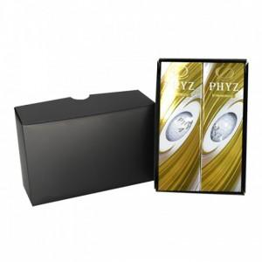

【상세/제작정보】 | 컬러인쇄 문의

【인쇄/포장옵션】 | / 포장불가능

【공급단가】 | 수량 | 30~ | 50~ | 100~ | 300~ | 500~
*VAT별도 | 단가 | 22,750원 | 22,380원 | 21,840원 | 21,290원 | 20,930원

【상품 URL】 | http://www.easy1.co.kr/src/goods_detail.php?gdno=30544

